Лист1
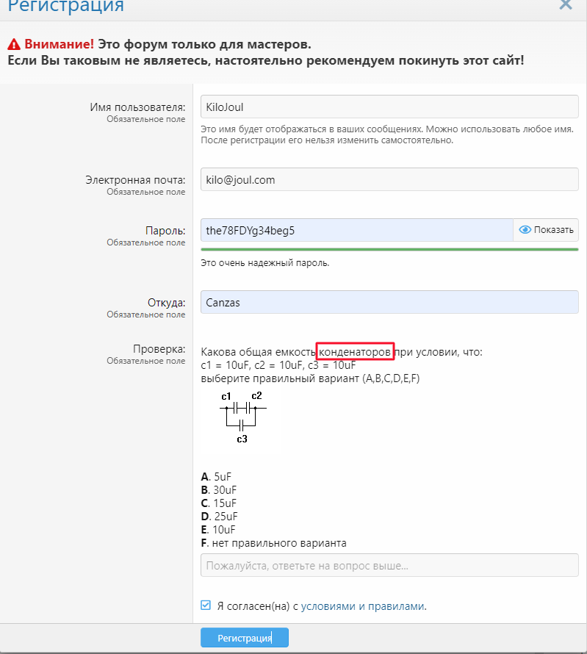
 |  |  |  |  | fixed | new | opened | declined | reopened | assigned | deffered | in progress
Bug_001 | Priority: 5 | Severity: 5 | Status | opened
Name
Опечатка в тексте капчи при Регистрации
Summary
В форме регистрации есть капча- задание по физике. В тексте задания присутсвует опечатка
Precondition
Открыть сайт https://monitor.net.ru/forum/
Repro Steps
1. Нажать кнопку Регистрация
2. Ввести валидные данные в обязательные поля формы
3. В поле Проверка присутсвует капча с текстом задания о ёмкости конденсаторов, в которм есть опечатка "конденаторов" (см.аттач, скриншот)
P.S. Если в поле Проверка отображается другая капча -> отметить чекбокс Я согласен и нажать кнопку Регистрация, для смены капчи
Actual Result
В тексте задания капчи опечатка "конденаторов"
Expecting Result
В тексте задания нет опечаток

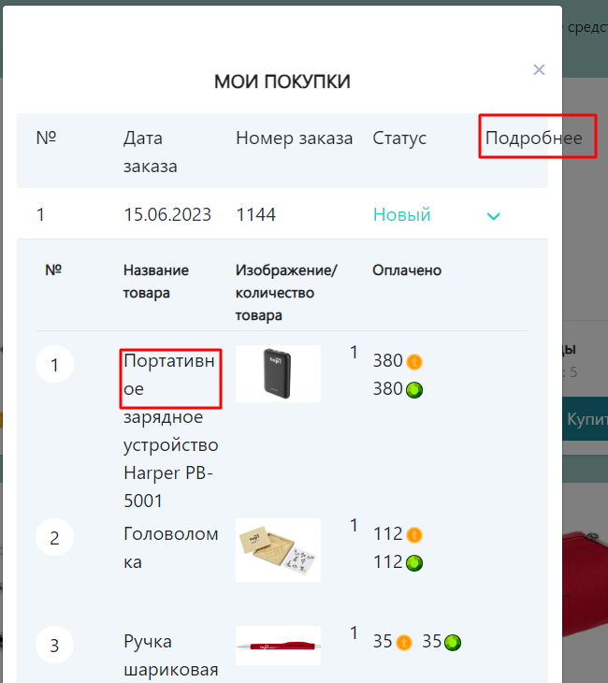
Bug_002 | Priority: 5 | Severity: 5 | Status | new
Name
Заголовок выходит за границы формы Корзины
Summary
В окне Корзины заголовок Подробнее крайнего правого столбца таблицы выходит за границы
Precondition
Открыт сайт ТОП-академии, пройдена авторизация, в разделе Магазин дабавлены несколько товаров в Корзину
Repro Steps
1. Нажать кнопку Корзина
2. Оформить покупку
3. Перейти в раздел Мои покупки

Actual Result
Заголовок столбца Подробнее выходит за пределы формы и окна Мои покупки (см.скриншот)
Expecting Result
Все загаоловки не выходят за рамки формы

Bug_003 | Priority: 5 | Severity: 5 | Status | opened
Name
Название товара в Моих покупках переносится не грамотно
Summary
В окне Мои покупки текст наименования товаров переносится построчно неверно, по правилам русского языка
Precondition
Открыт сайт ТОП-академии, пройдена авторизация
Repro Steps
1.Перейти в Магазин
2. Добавить товар Портативное зарадное устройство Harper PB-5001
3. Нажать кнопку Корзина
4. Оформить покупку
5. Перейти в раздел Мои покупки
Actual Result
Слова в названии товара переносятся орфографически неверно на следующую строку
Expecting Result
Нет ошибок в переносе текста названия товара

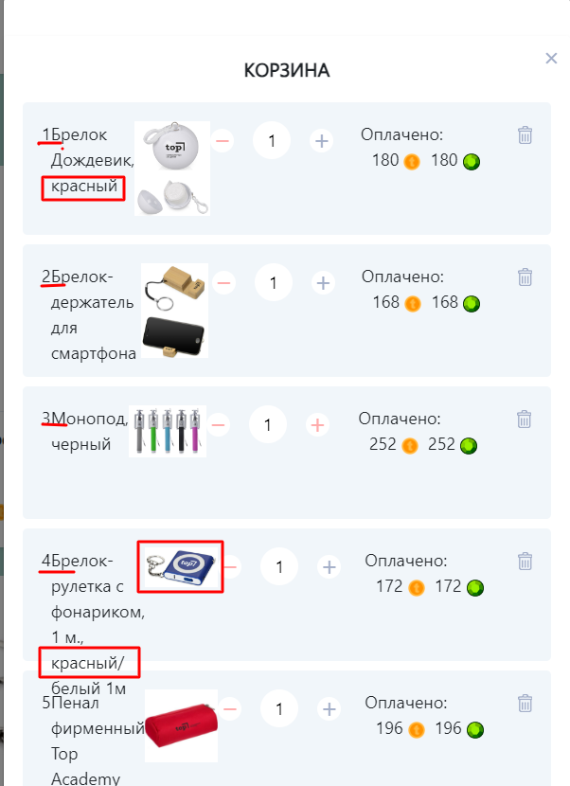
Bug_004 | Priority: 5 | Severity: 5 | Status | opened
Name
Название товара и его номер сливаются в одну строку в Корзине
Summary
Текст названия товора и его порядковый номер слитываются в одну строку в окне Корзины
Precondition
Открыт сайт ТОП-академии, пройдена авторизация
Repro Steps
1.Перейти в Магазин
2. Добавить в Корзину несколько товаров
2. Перейти в Корзину

Actual Result
Номер товара в Корзине и его название соединены в строку
Expecting Result
Номер товара отделён от названия

Bug_005 | Priority: 5 | Severity: 5 | Status | opened
Name
Описание товара выходит за пределы блока в Корзине
Summary
Текст описания товара выходит за пределы карточки товара и накладывается на соседнюю
Precondition
Открыт сайт ТОП-академии, пройдена авторизация
Repro Steps
1.Перейти в Магазин
2. Добавить в Корзину Брелок-рулетку с фонариком, 1 м, красный/белый 1м
2. Перейти в Корзину

Actual Result
Текст из описания "красный/" выходит за пределы карточки товара, заслоняет следующую (см. скриншот)
Expecting Result
Текст в карточке товара не выходит за её пределы

Bug_006 | Priority: 5 | Severity: 5 | Status | opened
Name
Описание цвета товара не соответсвует фото в Корзине
Summary
Цвет в описании товара не соответсвует цвету товара на фото
Precondition
Открыт сайт ТОП-академии, пройдена авторизация
Repro Steps
1.Перейти в Магазин
2. Добавить в Корзину Брелок-рулетку с фонариком, 1 м, красный и Брелок-дождевик, красный
2. Перейти в Корзину

Actual Result
Текст из описания "красный" не соответсвует цвету каждого из товаров на фото (см. скриншот)
Expecting Result
Описание цвета в карточке товара совподает с цветом товара на фото

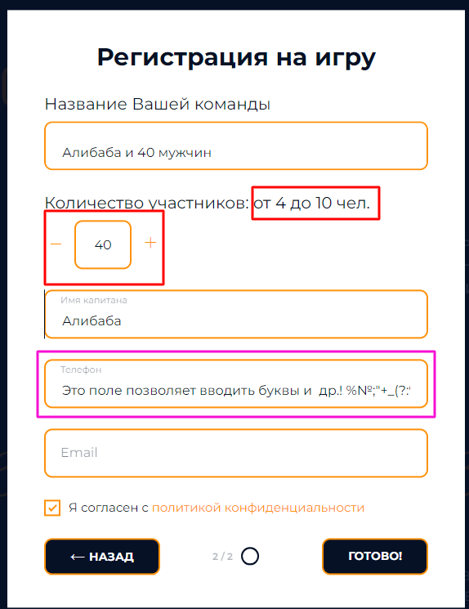
Bug_006 | Priority: 4 | Severity: 3 | Status | opened
Name
Количество участников может превышать предел при Регистрации на игру
Summary
Не смотря на указанное ограничение до 10 чел. есть возможность указать болшее число участников и пройти Регистрацию
Precondition
Открыт сайт Кубка Совы по квизу https://vsemsov.com/
Repro Steps
1. Нажать кнопку Расписание
2. Нажать кнопку Записаться, в любой игре
3. В появившейся форме указать любое число более 10 (см скриншот)
4. Заполнить остальные поля корректными данными
5. Нажать кнопку Готово
Actual Result
Появилось сообщение об успешной регистрации на игру
Expecting Result
Окно Регистрации на игру не закрылась, появилась подсказка о неправильных данных в поле Количество участников, это поле выделено красной рамкой

Bug_007 | Priority: 4 | Severity: 3 | Status | opened
Name
Отсутсвует проверка данных в поле Телефон при Регистрации на игру
Summary
В поле Телефон поддерживается ввод буквенных значений и спецсимволов, вместо разрешённых только цифр, исходя из требования №12c
Precondition
Открыт сайт Кубка Совы по квизу https://vsemsov.com/
Repro Steps
1. Нажать кнопку Расписание
2. Нажать кнопку Записаться, в любой игре
3. В появившейся форме в поле Телефон ввести значениеиз букв, цифр, спецсимволов произвольной длины
4. Заполнить остальные поля корректными данными
5. Нажать кнопку Готово
Actual Result
Появилось сообщение об успешной регистрации на игру
Expecting Result
Окно Регистрации на игру не закрылась, появилась подсказка о неправильных данных в поле Телефон, это поле выделено красной рамкой

